COM Exchange
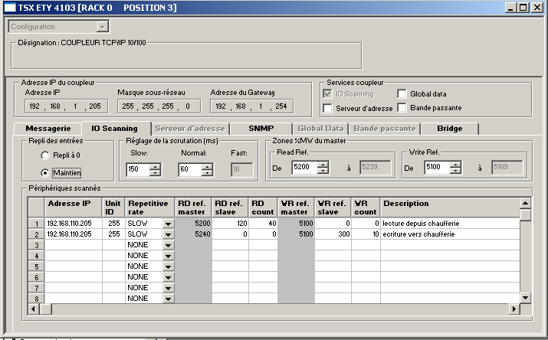
Table d'echange TSX Vapeur
%MW5000 | R_def_calec | WORD | LECTURE TABLE DE COM VAPEUR <-- CHAUFFERIE
%MW5003 | R_calec1_puissance | WORD
%MW5004 | R_calec1_debit | WORD
%MW5005 | R_calec1_tt_aller | WORD
%MW5006 | R_calec1_tt_retour | WORD
%MW5008 | R_calec1_energie | WORD
%MW5010 | R_calec1_volume | WORD
%MW5012 | R_calec1_vol_aux1 | WORD
%MW5014 | R_calec1_vol_aux2 | WORD
%MW5019 | R_sm_iw37 | WORD | mesure 4-20mA détection fuite réseau chaleur coté chaufferie
%MW5020 | R_sm_ia_tt9412 | WORD | mesure T° primaire aller échangeur seynod
%MW5021 | R_sm_ia_tt9413 | WORD | mesure T° primaire retour échangeur seynod
%MW5022 | R_sm_ia_tt9414 | WORD | mesure T° secondaire aller échangeur seynod
%MW5023 | R_sm_ia_tt9415 | WORD | mesure T° secondaire retour échangeur seynod
%MW5024 | R_sm_ia_dpt9411 | WORD | delta P primaire échangeur chaufferie seynod
%MW5025 | R_sm_ia_dpt9417 | WORD | delta P secondaire échangeur chaufferie seynod
%MW5026 | R_sm_ia_zt9410 | WORD | retour position ouverture vanne PV9410 primaire chaufferie seynod
%MW5027 | R_sm_oa_pv9410 | WORD | retour commande ouverture vanne PV9410 chaufferie seynod
%MW5028 | Def_mod_eana_seynod | WORD | defauts modules & entrées analogiques chaufferie seynod
%MW5029 | Def_mod_sana_seynod | WORD | defauts modules & entrées analogiques chaufferie seynod
%MW5030 | Sd_com | WORD | divers defaut com
%MW5031 | Mot_vie_chaufferie | WORD | mot de vie chaufferie seynod
%MW5050 | R_calec2_defaut | WORD
%MW5053 | R_calec2_puissance | WORD
%MW5054 | R_calec2_debit | WORD
%MW5055 | R_calec2_tt_aller | WORD
%MW5056 | R_calec2_tt_retour | WORD
%MW5058 | R_calec2_energie | WORD
%MW5060 | R_calec2_volume | WORD
%MW5062 | R_calec2_vol_aux1 | WORD
%MW5064 | R_calec2_vol_aux2 | WORD
%MW5100 | W_tsx57_0_divers | WORD | ECRITURE TABLE DE COM VAPEUR --> CHAUFFERIE
%MW5101 | W_tsx57_1_motdevie_vapeur | WORD | mot de vie VAPEUR-->chaufferie
%MW5102 | W_tsx57_2_regpv9410_sp | WORD | consigne régulation PV9410 VAPEUR-->chaufferie
%MW5103 | W_tsx57_3_regpv9410_outman | WORD | forcage manuel régulation PV9410 VAPEUR-->chaufferie
%MW5104 | W_tsx57_4_regpv9410_kp | WORD | parametre KP régulation PV9410 VAPEUR-->chaufferie
%MW5105 | W_tsx57_5_regpv9410_ti | WORD | parametre Ti régulation PV9410 VAPEUR-->chaufferie
%MW5106 | W_tsx57_6_regpv9410_td | WORD | parametre Td régulation PV9410 VAPEUR-->chaufferie
%MW5107 | W_tsx57_7_regpv9410_cmd | WORD | mot commande mode régulation PV9410 VAPEUR-->chaufferie
%MW5400 | Com_co_va_0 | WORD | Communication COMMUNS -> VAPEUR : Mot de vie automate communs (Incr. 0 à 32000 toutes les secondes)
%MW5401 | Com_co_va_1 | WORD | Communication COMMUNS -> VAPEUR : Mot de vie automate ligne 1 (incr. 0 à 32000 toutes les secondes)
%MW5402 | Com_co_va_2 | WORD | Communication COMMUNS -> VAPEUR : Mot de vie automate ligne 2 (incr. 0 à 32000 toutes les secondes)
%MW5403 | Com_co_va_3 | WORD | Communication COMMUNS -> VAPEUR : Mot de vie automate aérocondenseur (incr. 0 à 32000 toutes les secondes)
%MW5404 | Com_co_va_4 | WORD | Communication COMMUNS -> VAPEUR : Mot de vie automate bridge (incr. 0 à 32000 toutes les secondes)
%MW5405 | Com_co_va_5 | WORD | Communication COMMUNS -> VAPEUR : Débit vapeur corrigé ligne 1 (FT1251a) (automate ligne 1)
%MW5406 | Com_co_va_6 | WORD | Communication COMMUNS -> VAPEUR : Débit vapeur corrigé ligne 2 (FT2051a) (automate ligne 2)
%MW5407 | Com_co_va_7 | WORD | Communication COMMUNS -> VAPEUR : Température sortie sous refroidisseur TT7825 (automate aérocondenseur)
%MW5408 | Com_co_va_8 | WORD | Communication COMMUNS -> VAPEUR :
%MW5409 | Com_co_va_9 | WORD | Communication COMMUNS -> VAPEUR :
%MW5410 | Com_va_co_0 | WORD | Communication VAPEUR-> COMMUNS : Mot de vie automate vapeur (Incr. 0 à 32000 toutes les secondes)
%MW5411 | Com_va_co_1 | WORD | Communication VAPEUR-> COMMUNS :
%MW5412 | Com_va_co_2 | WORD | Communication VAPEUR-> COMMUNS : Point de consigne régulateur PC7603 (flottant sur 32 bits) (automate aérocondenseur)
%MW5413 | Com_va_co_3 | WORD | Communication VAPEUR-> COMMUNS :
%MW5414 | Com_va_co_4 | WORD | Communication VAPEUR-> COMMUNS :
%MW5415 | Com_va_co_5 | WORD | Communication VAPEUR-> COMMUNS :
%MW5416 | Com_va_co_6 | WORD | Communication VAPEUR-> COMMUNS :
%MW5417 | Com_va_co_7 | WORD | Communication VAPEUR-> COMMUNS :
%MW5418 | Com_va_co_8 | WORD | Communication VAPEUR-> COMMUNS :
%MW5419 | Com_va_co_9 | WORD | Communication VAPEUR-> COMMUNS :

